界面&功能
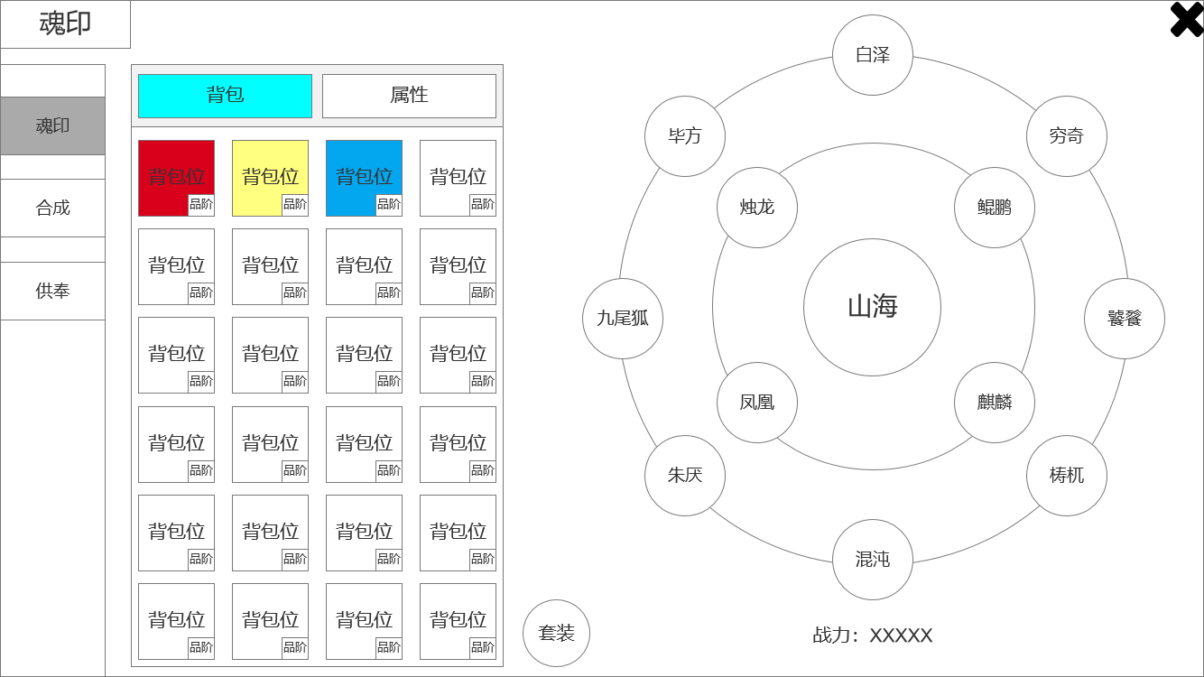
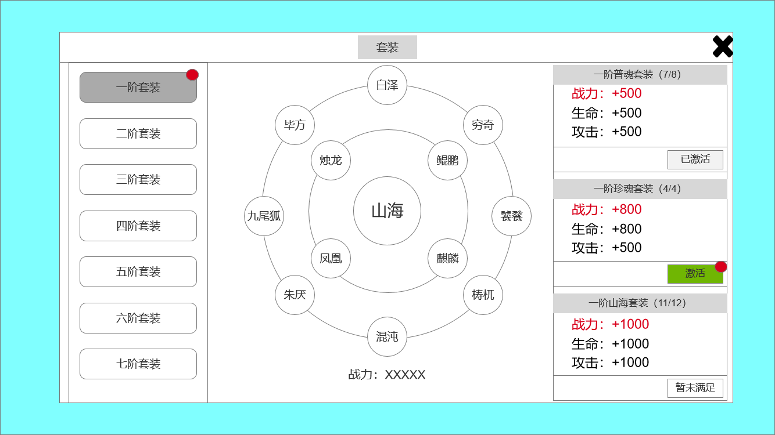
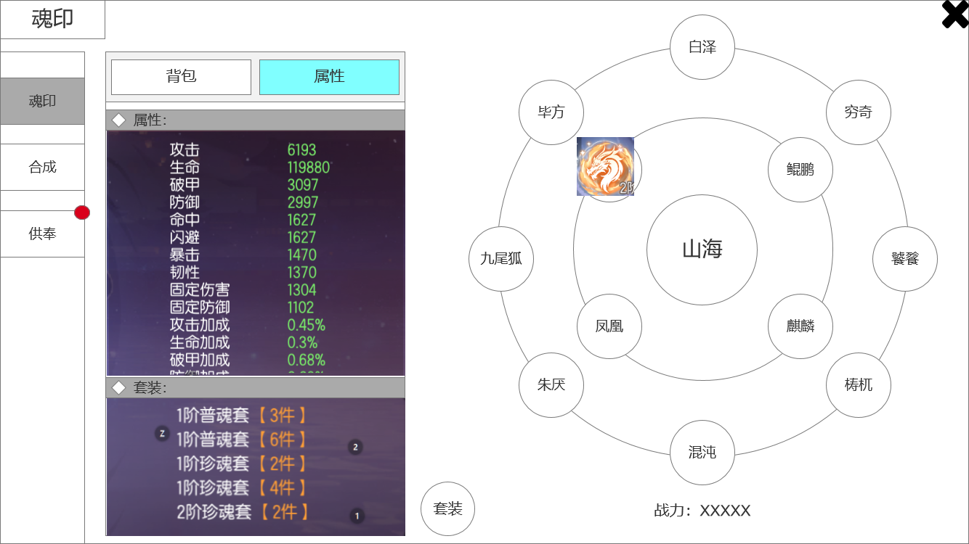
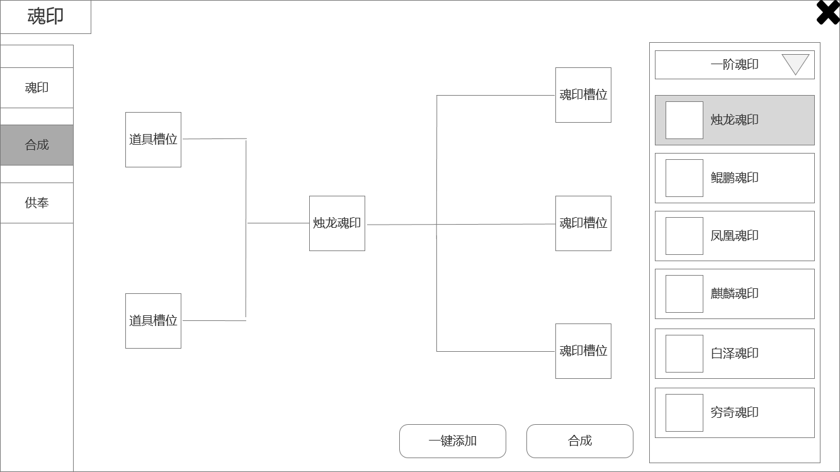
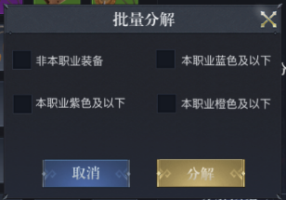
界面相关

▶ | 魂印：
 | 1、魂印产出待定，只能产出低品质魂印（如蓝色和橙色），高品质魂印（红色）只能通过合成获得
 | 2、共有12种魂印，使用山海经中异兽命名，（烛龙、鲲鹏、凤凰、麒麟、白泽、九尾狐、毕方、朱厌、穷奇、饕餮、梼杌、混沌）（前四种为珍惜魂印，后八种为普通魂印）
 | 3、魂印有品质和品阶之分，从低到高，品质（蓝-橙-红）、品阶（1阶-2阶-3阶......）
 | 4、通过在魂印盘中装备魂印，玩家获得属性加成，每种魂印只能装备一个，每个魂印都会提升玩家属性
▶ | 套装：
 | 5、装备多个同阶魂印时，可形成套装效果。“普通魂印”套装（白泽、九尾狐、毕方、朱厌、穷奇、饕餮、梼杌、混沌），“珍惜魂印”套装（烛龙、鲲鹏、凤凰、麒麟）
 | 6、当12种魂印（同阶）同时装备时，可激活“山海套装”效果
▶ | 合成：
 | 7、红色品质的魂印只能通过合成获得
 | 8、低品阶红色魂印合成时，材料仅需同阶橙色魂印即可。高品阶红色魂印合成时，除了同阶橙色魂印，还需要辅助道具（左侧道具槽放置）
 | 9、红色“普通魂印”合成，需要添加2个橙色魂印（魂印种类必须相同，烛龙必须用烛龙）
 | 10、红色“珍惜魂印”合成，需要添加3个橙色魂印（魂印种类必须相同）
▶ | 分解：
 | 11、分解：回收功能，通过消耗多余的魂印，获得道具奖励，分解出的道具未定，看数值策划
▶ | 包装：
 | 12、尽量贴近传统文化
 | 13、使用山海经异兽命名

2
 | 魂印主界面

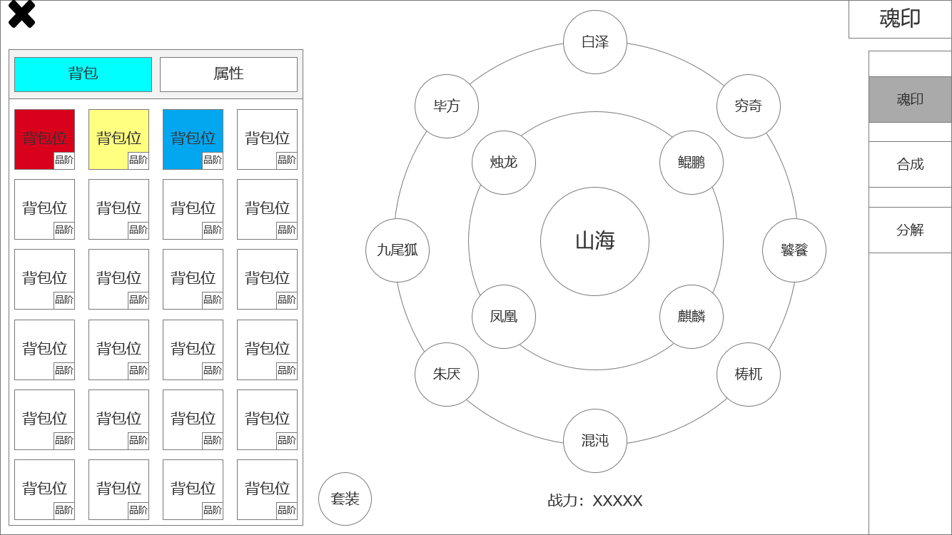
1
 |  | 1、退出按钮
 |  | 2、界面标题
 |  | 3、页签，用于切换功能：魂印、合成、分解
 |  | ▶ | 有选中效果，已展示
 |  | 4、魂印背包
 |  | ▶ | 页签栏分为背包和属性，属性下方有详细的页面
 |  | ▶ | 魂印有品质和品阶，物品栏显示，颜色代表品质，从低到高为蓝-橙-红
 |  | ▶ | 右下角数字代表品阶，从低到高为1阶、2阶、3阶....
 |  | 5、魂印套装，点击后跳出套装弹窗，下方有详细界面
 |  | 6、魂印镶嵌盘
 |  | ▶ | 共12种魂印、全为山海经中的异兽
 |  | ▶ | 如图，12个镶嵌位置分为两个同心圆，外圆有8个普通魂印，内圆有4个珍惜魂印，圆心为“山海魂印”，自带，非镶嵌槽，当全部12个魂印全部镶嵌完毕后，山海魂印有点亮特效
 |  | ▶ | 每镶嵌一个魂印，都可为玩家增加一定的相应属性值。多个魂印可组成套装，套装下方有详细界面
 |  | ▶ | 最下方展示魂印为玩家提供的总战力

3

4
5
6

2
 | 套装弹窗界面
3
4
1
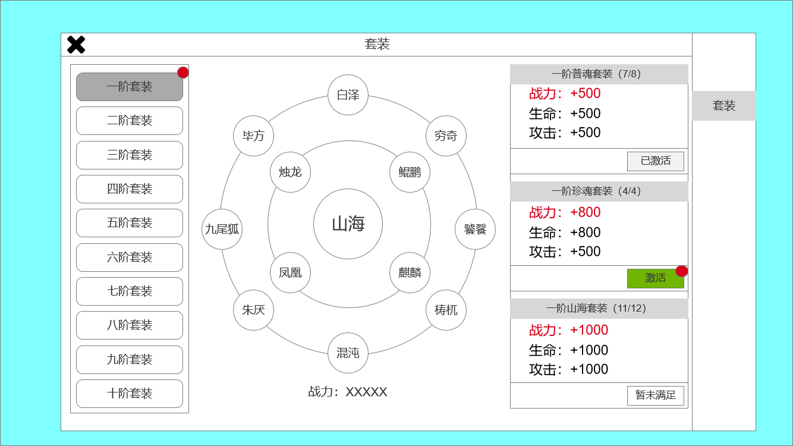
5
 |  | 1、二级页签，用于分类不同品阶的套装。有选中效果和红点提示，已展示
 |  | 2、界面标题
 |  | 3、魂印盘：展示魂印的镶嵌（装备）情况，提供的战力
 |  | 4、套装详细列表
 |  | ▶ | 如图，12个镶嵌位置分为两个同心圆，外圆有8个普通魂印，内圆有4个珍惜魂印，圆心为自带的“山海魂印”，非镶嵌槽
 |  | ▶ | 同一品阶的外圆8个普通魂印全部镶嵌，可激活套装“X阶普魂套装”
 |  | ▶ | 同一品阶的内圆4个珍惜魂印全部镶嵌，可激活套装“X阶珍魂套装”，
 |  | ▶ | 同时，12个魂印全部镶嵌可激活“X阶山海套装”
 |  | ▶ | 每个套装激活都会独立增加玩家属性，并且激活后，即使卸下相应的魂印（比如更换更高阶的魂印），套装效果也不会消失 | 更换魂印之后，原有的套装效果会消失，变为未激活状态
 |  | ▶ | 展示“激活”按钮的三种状态，已激活、满足条件待激活、未满足条件不能激活
 |  | ▶ | 若有可激活的套装，会有红点特效提示（激活按钮、页签、魂印界面中的套装按钮）
 |  | 5、一级页签

2
 | 魂印主界面 属性界面
1
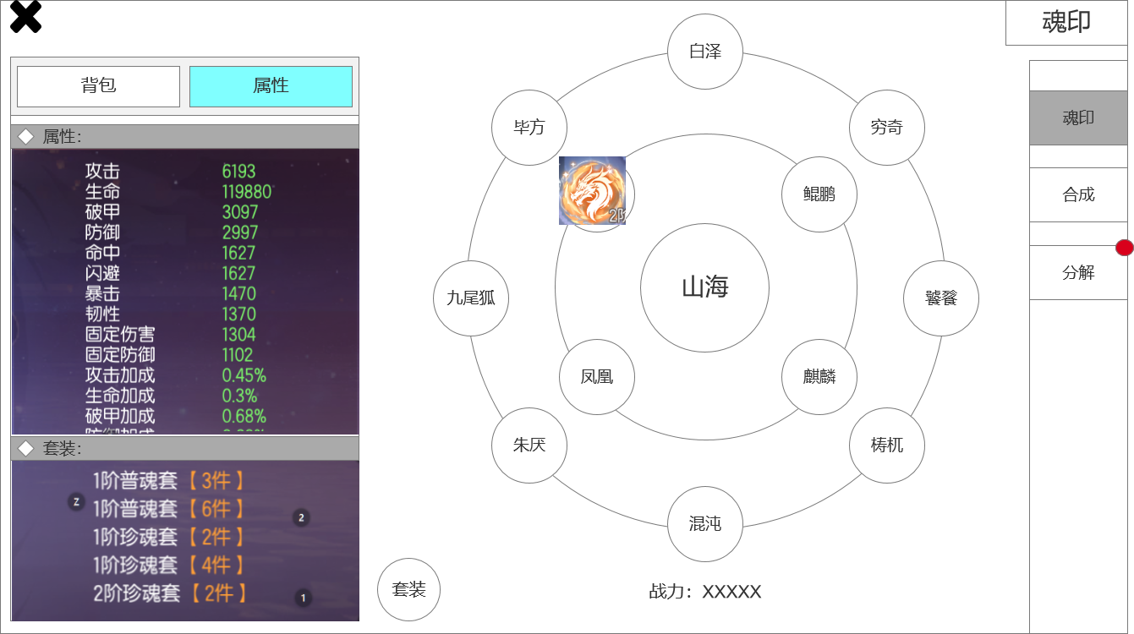
 |  | 1、属性详细界面，分为两个部分：
 |  | ▶ | 图片仅作参考，具体加成数值和套装分类，以策划案为准
 |  | ▶ | 1、魂印对玩家属性的总加成
 |  | ▶ | 2、玩家激活的套装数和名称
 |  | 2、魂印盘：展示魂印的镶嵌（装备）情况，魂印图片仅作参考
 |  | 3、展示页签选中效果和红点特效提示效果
 |  | 4、展示套装按钮，若有可激活套装，会有红点提示

3

4

2
 | 魂印合成界面
1
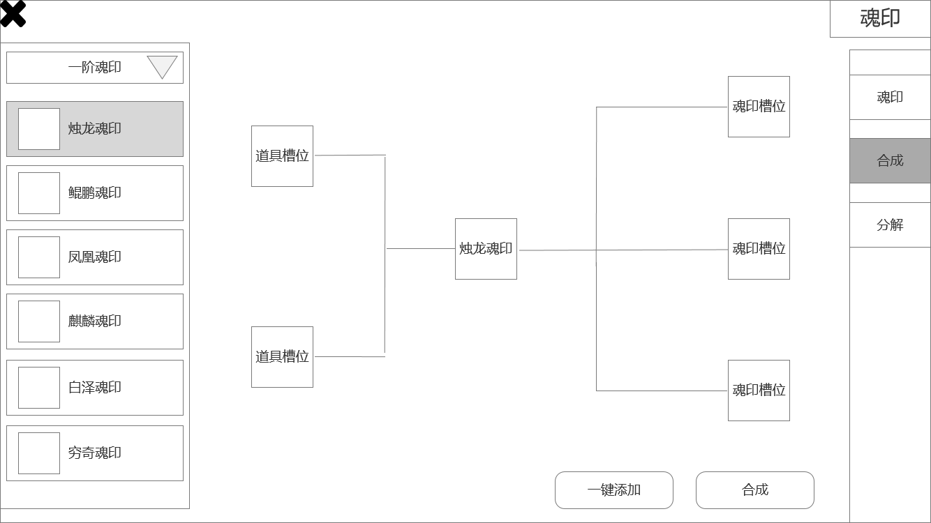

 |  | 0、魂印合成规则：
 |  | ▶ | 奖励掉落的魂印只有蓝色和橙色品质，红色品质魂印只有同一品阶橙色魂印合成才能获得。
 |  | ▶ | 低品阶红色魂印合成时，材料仅需同阶橙色魂印即可。高品阶红色魂印合成时，除了同阶橙色魂印，还需要辅助道具（左侧道具槽放置）
 |  | ▶ | 红色“普通魂印”合成，需要添加2个橙色魂印（魂印种类必须相同，烛龙必须用烛龙）
 |  | ▶ | 红色“珍惜魂印”合成，需要添加3个橙色魂印（魂印种类必须相同）
 |  | 1、合成魂印选择列表
 |  | ▶ | 列表上端为一个下拉栏，用于筛选预合成魂印的品阶
 |  | ▶ | 展示魂印的图片、名称（如白虎魂印），有选中效果展示
 |  | ▶ | 点击即为选择合成该魂印
 |  | 2、魂印合成槽
 |  | ▶ | 左侧为道具槽，右侧为魂印槽，中间为预计合成出的XX魂印展示，若魂印合成不需要道具，相应槽位有锁住特效
 |  | 3、两个按钮
 |  | ▶ | 一键添加：选择预合成魂印后，点击”一键添加“，自动添加相应数量橙色魂印和魂印精魄，若背包中无足够数量，则弹出文字提示”无足够数量道具“
 |  | ▶ | 合成：点击后，消耗道具和魂印，产出相应红色品质魂印

3

 | 魂印分解界面
2
1

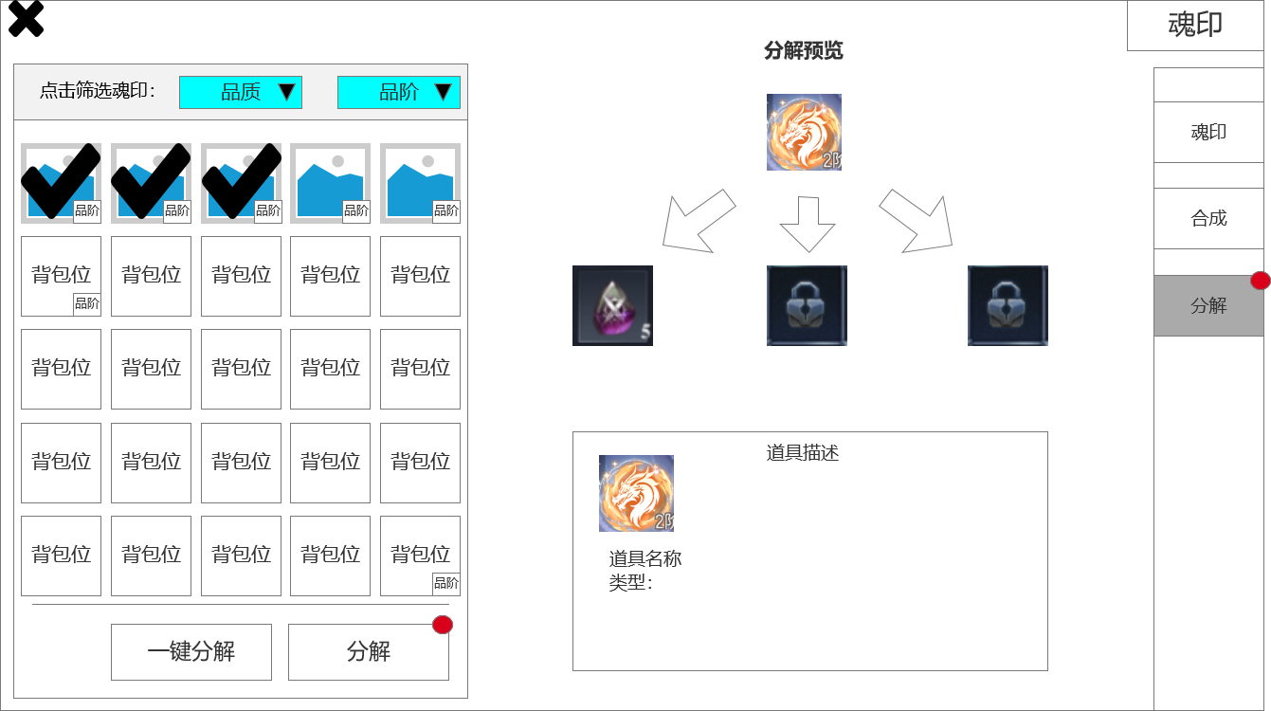
 |  | 1、魂印筛选
 |  | ▶ | 需要两个下拉框，分别以品质和品阶对魂印进行筛选
 |  | ▶ | 展示玩家当前拥有的魂印，有选中特效，已展示
 |  | ▶ | 分解按钮：点击分解选中的魂印
 |  | ▶ | 一键分解：点击后打开弹窗界面。勾选的道具将被一键分解。
 |  | 2、单件魂印分解预览
 |  | ▶ | 显示分解会获得的道具，最多3个。一键分解按钮，分解设置按钮
 |  | 3、页签，用于切换功能：魂印、合成、分解
 |  | ▶ | 有选中效果，已展示
 |  | ▶ | 若有可分解的魂印，有红点特效提示，已展示
 |  | 4、显示魂印信息：描述或道具效果
 |  | ▶ | 当选中多个魂印时，显示最后选中的魂印信息
 |  | ▶ | 当一键分解选中多个魂印时，显示最后一个选中魂印的信息

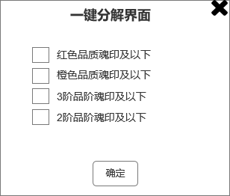

3

4

 | 无框选标示界面

参考界面
